상품제안서
국내 생산 간이 소화용구 소화기,캠핑용 스프레이 | 상품코드: F00853

 |  |  |  |  |  |  | 02-412-0044 | www.easy1.co.kr
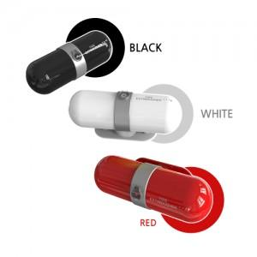

【상세/제작정보】

【인쇄/포장옵션】 | 레이저 / 포장지포장

【공급단가】 | 수량 | 50~ | 100~ | 500~ | 1,000~ | 2,000~
*VAT별도 | 단가 | 34,420원 | 33,150원 | 31,870원 | 30,600원 | 29,830원

【상품 URL】 | http://www.easy1.co.kr/src/goods_detail.php?gdno=853

